상품제안서
실버 물티슈 10매 | 상품코드: S10974

 |  |  |  |  |  |  | 02-713-8555 | www.synergygift.co.kr
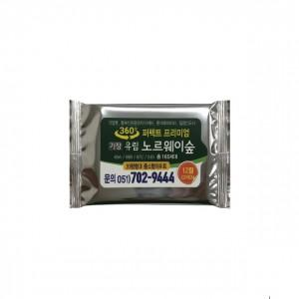 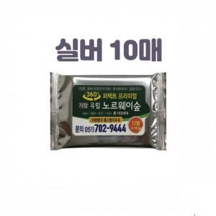

【상세/제작정보】 | 타사보다 큰 라벨사이즈로 확실한 광고효과!

【인쇄/포장옵션】 | 스티커 / 포장불가능

【공급단가】 | 수량 | 1,000~ | 3,000~ | 5,000~ | 10,000~ | 30,000~
*VAT별도 | 단가 | 170원 | 160원 | 150원 | 150원 | 140원

【상품 URL】 | https://www.synergygift.co.kr:443/src/goods_detail.php?gdno=5122

